Antragsformular A
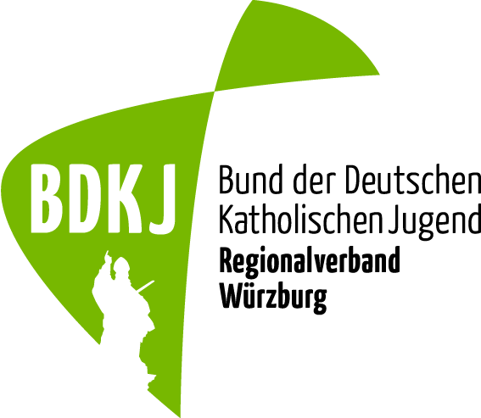
Antragsformular A: 1) Vertretungsaufgaben im BDKJ Regionalverband Würzburg laut Förderrichtlinien
Version 1/2023

 | Diözese Würzburg KdöR
 | BDKJ-Regionalverband Würzburg
 | Ottostraße 1
 | 97070 Würzburg
 | bdkj-rv-wuerzburg@bistum-wuerzburg.de

Nur vollständig ausgefüllte Anträge können bearbeitet werden, der Antragsteller hat darauf zu achten!

Antragsteller (vollständiger Name): Jugendverband - Ortsgruppe |  |  | Name des Antragstellers - Für Rückfragen

Straße, Hausnummer |  |  | PLZ, Ort

Telefon |  |  | Mobilnummer

E-Mail |  |  | Antragsjahr

Kontoinhaber (Eine Auszahlung ist nur an Jugendverbandskonten möglich, an Kirchenstiftungen nur wenn Zugriff für Jugendverband garantiert.)

IBAN |  |  | BIC

Bank
wahrgenommene Vertretungsaufgaben |  | Namen der Personen |  | Anzahl |  | EUR |  | Gesamt- betrag
Regionalversammlung |  |  |  |  |  | 40 |  | € 0.00
Vorstandsbonus |  |  |  |  |  | 50 |  | € 0.00
Versammlungsleitung |  |  |  |  |  | 40 |  | € 0.00
Regionalteam |  |  |  |  |  | 20 |  | € 0.00
Vertretung Diözesanversammlung BDKJ |  |  |  |  |  | 20 |  | € 0.00
RVK Diözesanverbändekonferenz der Regionalverbände |  |  |  |  |  | 20 |  | € 0.00
KjR Würzburg Vollversammlungen |  |  |  |  |  | 20 |  | € 0.00
Arbeitsgruppe |  |  |  |  |  | 30 |  | € 0.00
 |  |  |  |  |  |  |  | € 0.00

Mit der Unterschrift übernimmt der/die Antragsteller*in die Verantwortung für diesen Zuschussantrag samt Anlagen sowie die Einhaltung der Förderrichtlinien. Er/Sie bestätigt der Richtigkeit aller Angaben. |  |  | Wird durch den BDKJ RV Würzburg ausgefüllt:
 |  |  | Bewilligter Betrag zur Zahlung angewiesen: |  |  |  |  | € 0.00
 |  |  | Sachl. + rechn. richtig
 |  |  | Auszahlung erfolgt am
 |  |  | Sachkonto: |  |  | 515000
Ort, Datum |  |  | Kostenstelle: | 4096 | Kostenträger: |  | 409 | 604

